상품제안서
로지텍 페블 블루투스 마우스 | 상품코드: S36752

 |  |  |  |  |  | 02-713-8555 | www.synergygift.co.kr
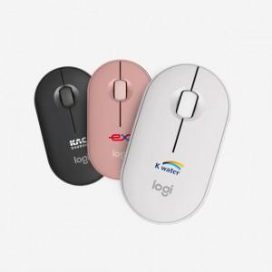 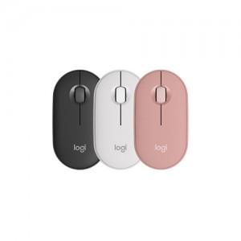

【상세/제작정보】 | 로지텍코리아 정품 멀티 디바이스 무선 마우스

【인쇄/포장옵션】 | 레이저, 풀칼라 / 포장지포장

【공급단가】 | 수량 | 50~ | 100~ | 500~ | 1,000~
*VAT별도 | 블랙 | 28,120원 | 27,670원 | 26,000원 | 24,500원
 | 화이트 | 28,120원 | 27,670원 | 26,000원 | 24,500원
 | 로즈 | 28,120원 | 27,670원 | 26,000원 | 24,500원

【상품 URL】 | https://www.synergygift.co.kr:443/src/goods_detail.php?gdno=36752

